Sheet1
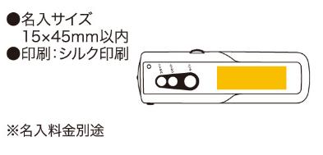
提 案 書

スマートFMラジオ（ワイドFM対応） |  | 参考上代 | ¥1,000 | 販売価格
 |  | （税別） |  | （税別）
【JAN】 | 4562121886162
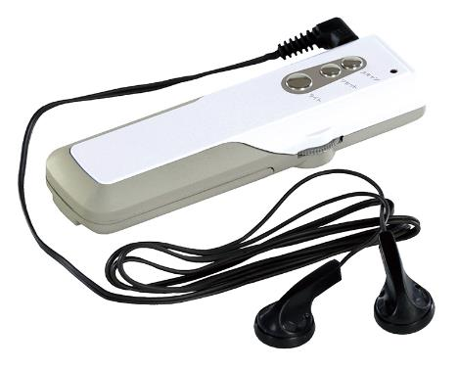 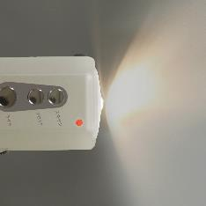 |  |  | 【商品番号】 7030-60 【本体サイズ】 19×112×35mm・33ｇ 【パッケージサイズ】 114×38×30mm・40ｇ 【個装形態】 化粧箱入 【材質】 ABS樹脂 【入数】 80 【セット内容】 電池：単四×2（別売） 【商品説明】 FM電波でAM放送が聞けるワイドFM対応のライト付携帯ラジオ 【生産国】 中国

